상품제안서
워터 파우치 스포츠 슬링백 | 상품코드: S42424

 |  |  |  |  |  |  | 02-713-8555 | www.synergygift.co.kr
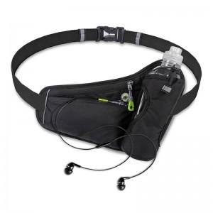

【상세/제작정보】 | <p><span style="font-size: 14pt;">※기본 opp포장입니다.</span>&nbsp;</p>

【인쇄/포장옵션】 | 레이저 / 포장지포장

【공급단가】 | 수량 | 30~ | 100~ | 300~ | 1,000~ | 3,000~
*VAT별도 | 단가 | 7,700원 | 7,350원 | 7,050원 | 6,700원 | 6,550원

【상품 URL】 | https://www.synergygift.co.kr:443/src/goods_detail.php?gdno=42424

